面単位リリースジョブ修正
システム名 |  |  |  | ASWツアー国内 | ドキュメント名 | 面単位リリースジョブ修正手順書 |  | フェーズ |  | 版
設計書種別 |  |  |  | 面単位リリースジョブ修正 | ID |  | 名称 | 作成日 | 2018-07-10 | 作成者 | NSSOL
 |  |  |  |  |  |  |  | 更新日 |  | 更新者

 | ジョブ PRD-ATD-deploy-1side-allを選択し
 |  | ジョブの設定画面で以下を設定する
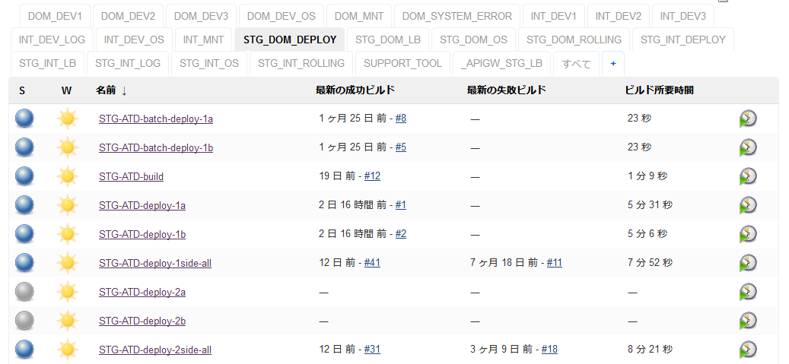

 |  | ・「ビルド」、「ビルド後の処理」内の処理をすべて削除（当該ジョブはジョブcall以外の処理は行わず、サーバ単位のジョブに処理を委譲する）
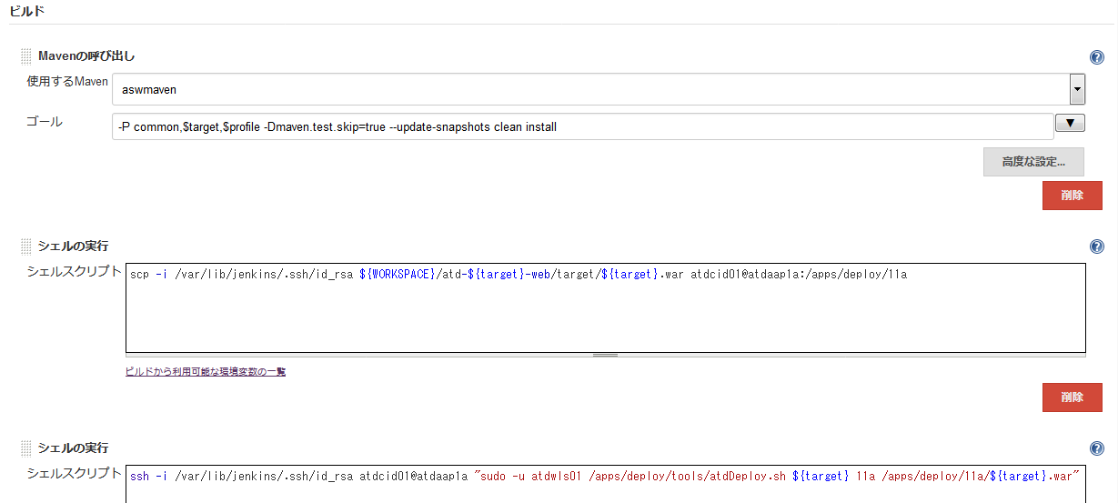

 |  | ・「ソースコード管理」に「なし」を指定
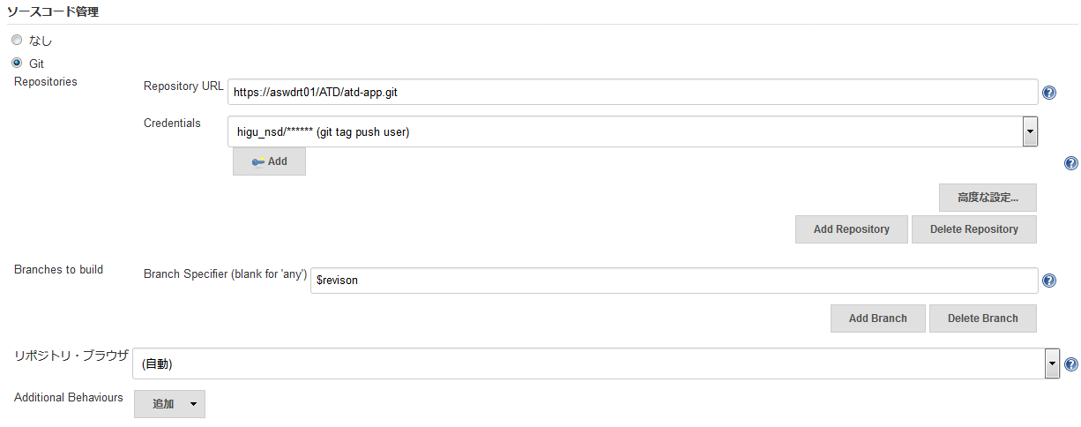

 |  | ・「ビルド手順を追加」を押下し、「Trigger/call builds on other projects」を選択する
 |  |  | 「Projects to build」に「PRD-ATD-deploy-1a」を指定
 |  |  | 「Block until the triggered projects finish their builds」にチェック
 |  |  | 「Add Parameters」を押下し、「Current build parameters」を選択
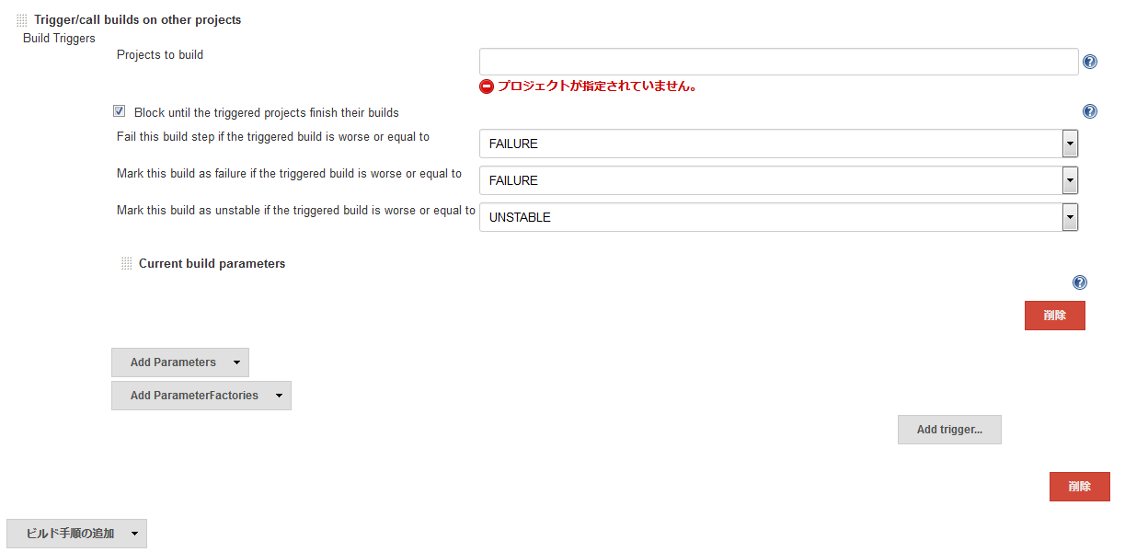

 |  | ・「ビルド手順を追加」を押下し、「Trigger/call builds on other projects」を選択する
 |  |  | 「Projects to build」に「PRD-ATD-deploy-1b」を指定
 |  |  | 「Block until the triggered projects finish their builds」にチェック
 |  |  | 「Add Parameters」を押下し、「Current build parameters」を選択

 |  | ・「保存」を押下してジョブを保存する

 | ジョブ PRD-ATD-deploy-2side-allを選択し
 |  | ジョブの設定画面で以下を設定する

 |  | ・「ビルド」、「ビルド後の処理」内の処理をすべて削除（当該ジョブはジョブcall以外の処理は行わず、サーバ単位のジョブに処理を委譲する）

 |  | ・「ソースコード管理」に「なし」を指定

 |  | ・「ビルド手順を追加」を押下し、「Trigger/call builds on other projects」を選択する
 |  |  | 「Projects to build」に「PRD-ATD-deploy-2a」を指定
 |  |  | 「Block until the triggered projects finish their builds」にチェック
 |  |  | 「Add Parameters」を押下し、「Current build parameters」を選択

 |  | ・「ビルド手順を追加」を押下し、「Trigger/call builds on other projects」を選択する
 |  |  | 「Projects to build」に「PRD-ATD-deploy-2b」を指定
 |  |  | 「Block until the triggered projects finish their builds」にチェック
 |  |  | 「Add Parameters」を押下し、「Current build parameters」を選択

 |  | ・「保存」を押下してジョブを保存する

